Hilfe-Aide
Contributi 2026

Esempio secondo il dettaglio dei contributi
Rossi,Giovanna
[Numero AVS]
F / 16.05.1986
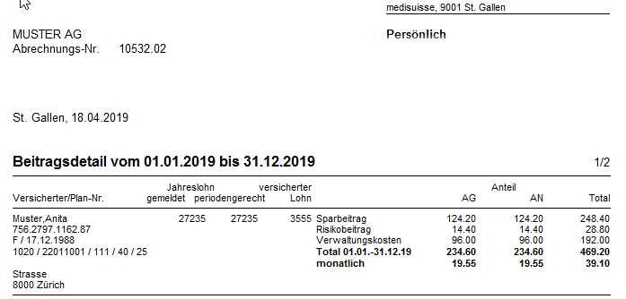
1060 / 12011001 / 553 / 50 / [100] / 25
[Indirizzo]

Cognome |  | Nome
0 |  | 0
 |  | Anita

1
2
Sesso | Data di nascita
0 | 0

3
4
5
6
7
2
Cerchio | Numero piano | Indice salario |  |  | Età risparmio
0 | 22011001 | 0 | 40 |  | 25
 |  |  |  | 100
1
8
 | 60

8
3
4
5
6
7
Salario annuale 2026 (fr.)
27,235

Parte datore di lavoro (%)
50

1
2
8

3
4
5
6
7

2
1
8

3
4
5
6
7

